界面&功能
界面相关 |  |  |  |  | 功能规则

 | 功能入口
 | 主界面点击图标打开
 | 商城界面
1
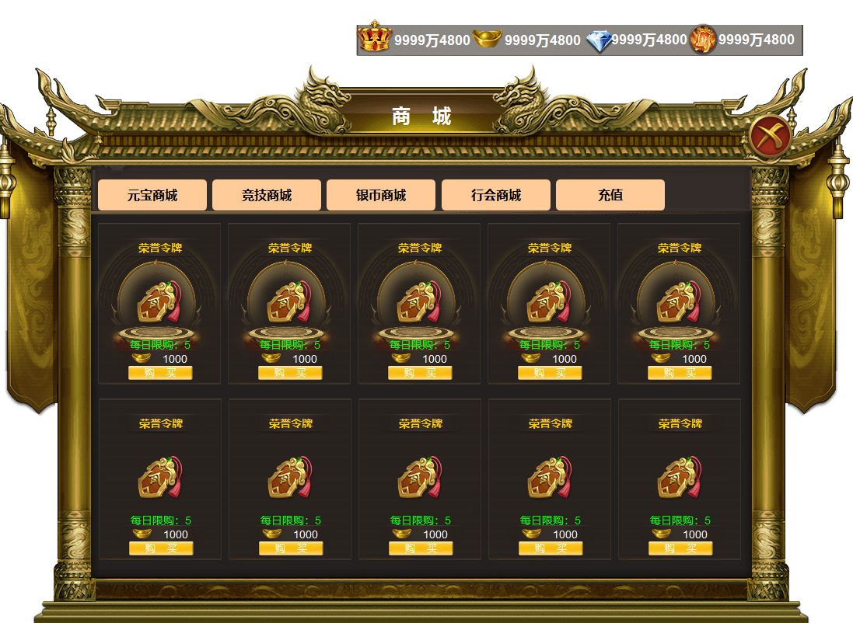
2

 |  | 1 | 物品icon |  | 1 | 物品icon栏
 |  | 2 | 一级界面 |  |  | ▶ | 显示角色拥有的所有货币icon和数量。数值过大时用亿、万。
 |  | 3 | 一级页签及选中状态 |  | 2 | 主界面
3
 |  | 4 | 详情 |  |  | ▶ | 点击主界面按钮打开，点击关闭关闭界面。
 |  |  | ▶ | 框体，背景图。选中状态。 |  | ▶ | 首次打开时默认选中第一个页签。
 |  |  | ▶ | 购买按钮 | 3 | 一级页签栏
 |  |  |  |  |  | ▶ | 有选中状态，点击下方展开详情。
 |  |  |  |  | 4 | 详情框
 |  |  |  |  |  | ▶ | 显示物品名称，背景，icon，数量和限购次数，不限购的商品显示，无限制。
 |  |  |  |  |  | ▶ | 点击icon显示物品的道具属性，点击购买弹出购买弹窗

4

1

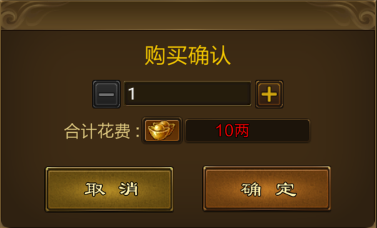
 |  | 1 | 购买提示弹窗 |  | 1 | 购买弹窗
 |  | 2 | 加减按钮及只会状态 |  | 2 | 最低数字1，后按钮置灰。达到限购后，加号置灰
 |  | 3 | 文字底 |  | 3 | 文字框体，居中显示
2
 |  | 4 | 确认取消按钮 |  | 4 | 点击确认，扣除货币，关闭弹窗，点击取消关闭弹窗。
3

4

 | 充值界面

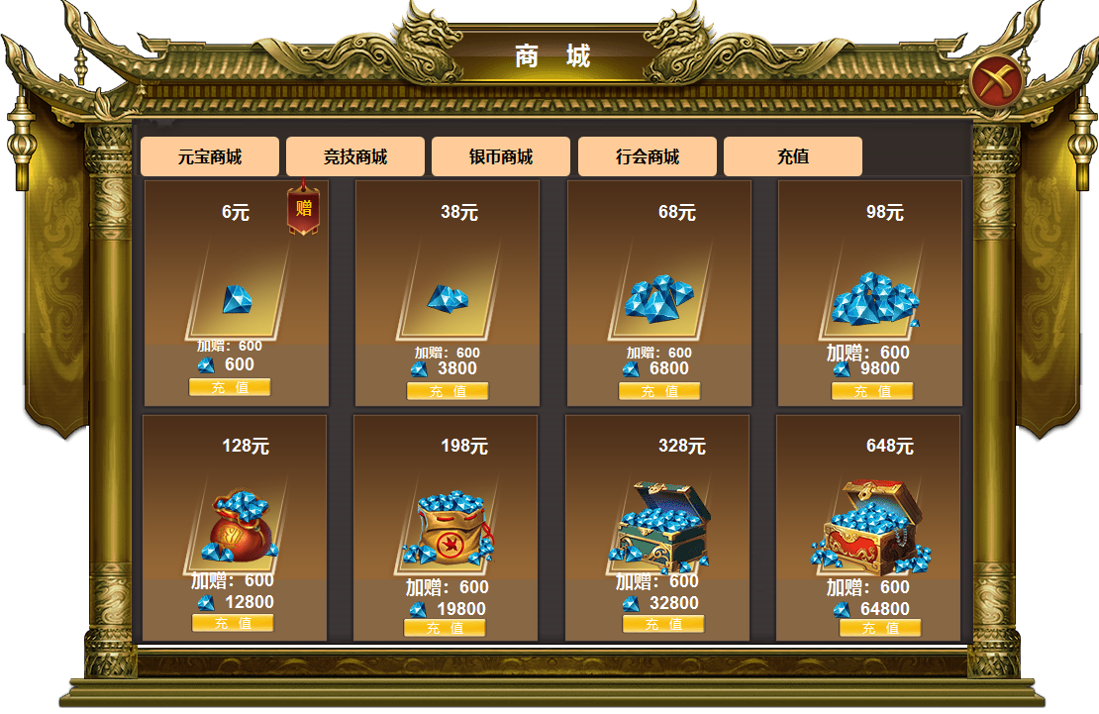

4
 |  | 1 | 充值框体及背景
 |  |  | ▶ | 赠送小标记
 |  |  | ▶ | 8种不同的货币展示图

参考图

参考图

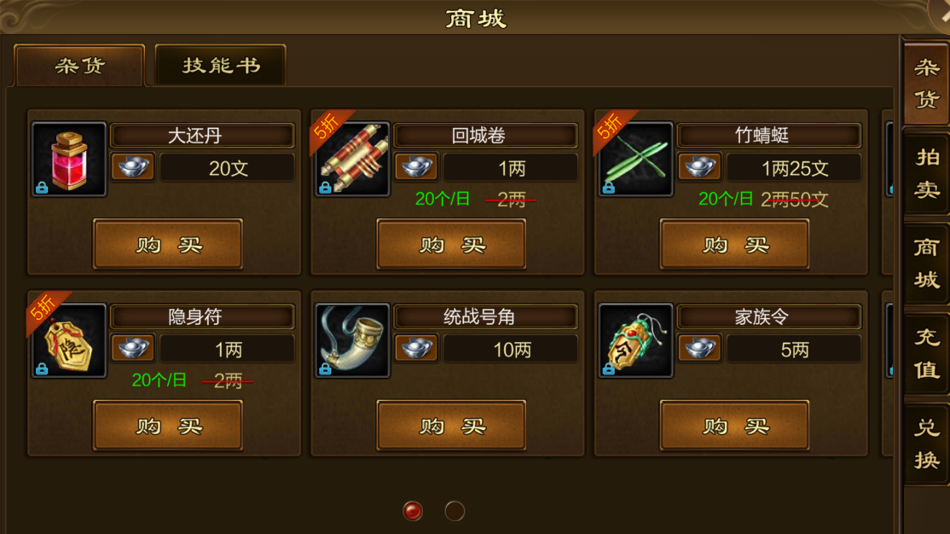
 | XXXXXXXX界面
 | //当前系统功能设计思路参考（包括游戏）

